draaitabel
Uitkomst uitvraag VEMS mbt fitness/calisthenics

Gearceerde onderdelen zijn verplichte onderdelen voor de inschrijving

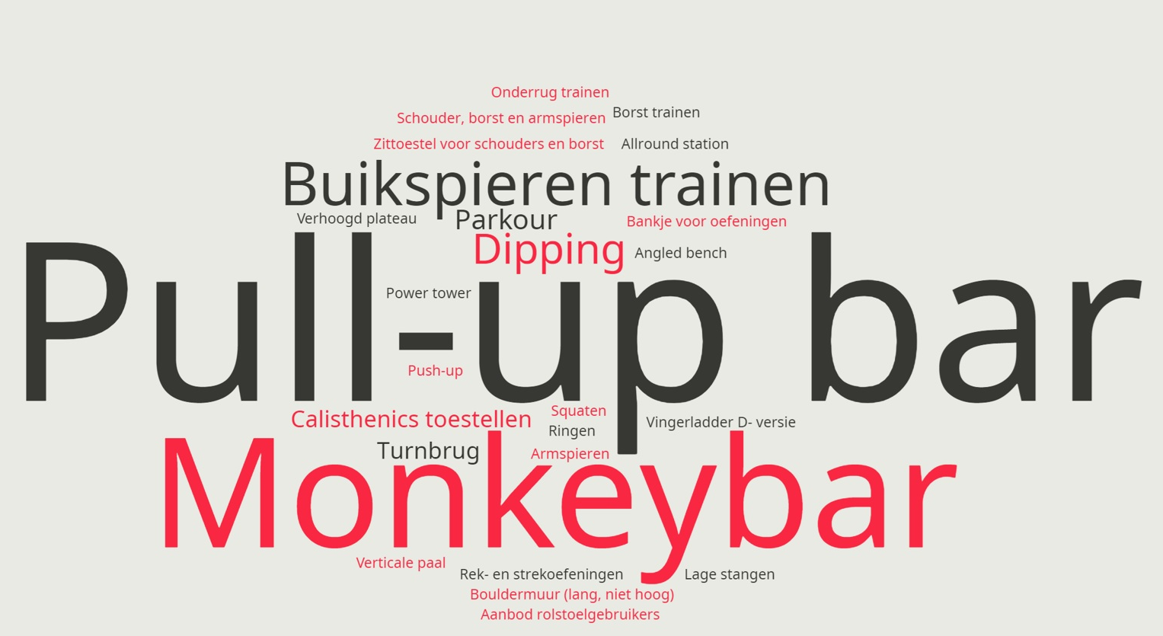
Wens | aantal keer aangegeven | Woordwolk
Aanbod rolstoelgebruikers | 1
Allround station | 1
Angled bench | 2
Armspieren | 1
Bankje voor oefeningen | 2
Borst trainen | 1
Bouldermuur (lang, niet hoog) | 1
Buikspieren trainen | 13
Calisthenics toestellen | 5
Dipping | 9
Lage stangen | 1
Monekybar | 1
Monkeybar | 32
Onderrug trainen | 1
Parkour | 6
Power tower | 1
Pull-up bar | 48
Push-up | 1
Rek- en strekoefeningen | 2
Ringen | 1
Schouder, borst en armspieren | 1
Squaten | 3
Turnbrug | 5
Verhoogd plateau | 1
Verticale paal | 1
Vingerladder D- versie | 1
Zittoestel voor schouders en borst | 1
(leeg)
Eindtotaal | 143

